상품제안서
유즈비 바른자세 높이조절 독서대 | 상품코드: S45194

 |  |  |  |  |  | 02-713-8555 | www.synergygift.co.kr
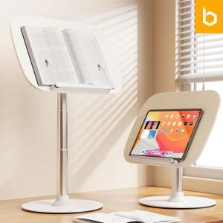 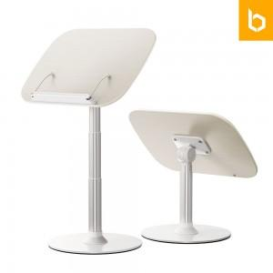 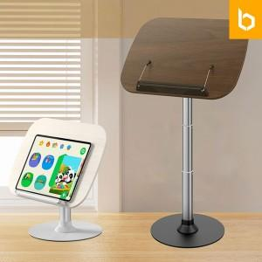

【상세/제작정보】 | 1.프리미엄급 독서대<br>2.40~65cm 까지 3단계 조절 가능<br>3.견고하고 흔들림 없는 대형 회전축으로 안정감 강화<br>4.매끄러운 표면과 깔끔한 마감의 중밀도 섬유판 재질

【인쇄/포장옵션】 | 레이저, 컬러필름전사 / 포장불가능

【공급단가】 | 수량 | 20~ | 100~ | 300~ | 500~
*VAT별도 | 단가 | 28,200원 | 25,800원 | 24,900원 | 24,500원

【상품 URL】 | https://www.synergygift.co.kr:443/src/goods_detail.php?gdno=45194

